Tabelle1
Anleitung zur Berechnung der Nebengebührenwerte (ohne Gewähr)

1) Nebengebührenwerte im SAP ausdrucken (MA im Vorruhestand bekommen einen Auszug zugesendet)
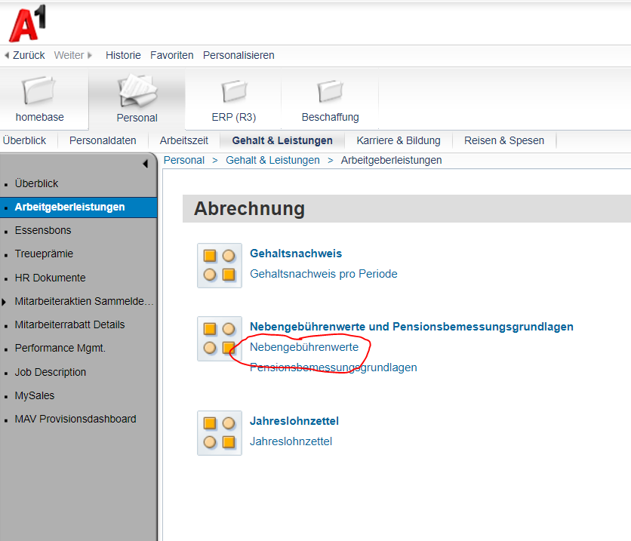

2) Auf dieser Aufstellung gibt es dann 2 Beträge, die in der folgeden Tabelle eingetragen werden können

a) Gesammtsumme eurer NG-Werte ab 1.1.2000 (im Beispiel 1845,56) in das orange Feld eintragen

b) Gesammtsumme eurer NG-Werte vor 1.1.2000 (im Beispiel 2378,45) in das blaue Feld eintragen

Nebengebührenrechner
 | NG Werte | ergibt in Euro
Summe ab 1.1.2000: | 1845.56 | 92.87
Summe vor 1.1.2000: | 2378.4 | 191.49
Gesamtsumme der Nebengebührenwerte in €: |  | 284.35

